Sheet1
【理工書ご担当者様】弊社で売行きNo.１のシリーズをご案内します。 |  |  |  |  |  |  |  |  |  | 貴店番線印
裳華房 | 本当の入門って こういうことだよね。 |  |  |  |  |  |  |  | 2026年4月現在
 | 「物理学レクチャーコース」フェア
裳華房（しょうかぼう）の物理学書の中で、改めて学び直したい方や新しく挑戦する方などにお薦めのシリーズです。
パネルとポップはホームページからも ダウンロードできます（PDFファイル） | フェア用パネル（A4サイズ横。右側の画像参照） |  |  |  |  | ポップ |  | ← ご希望の場合は ☑ をお願いします。 |  | ご担当者名

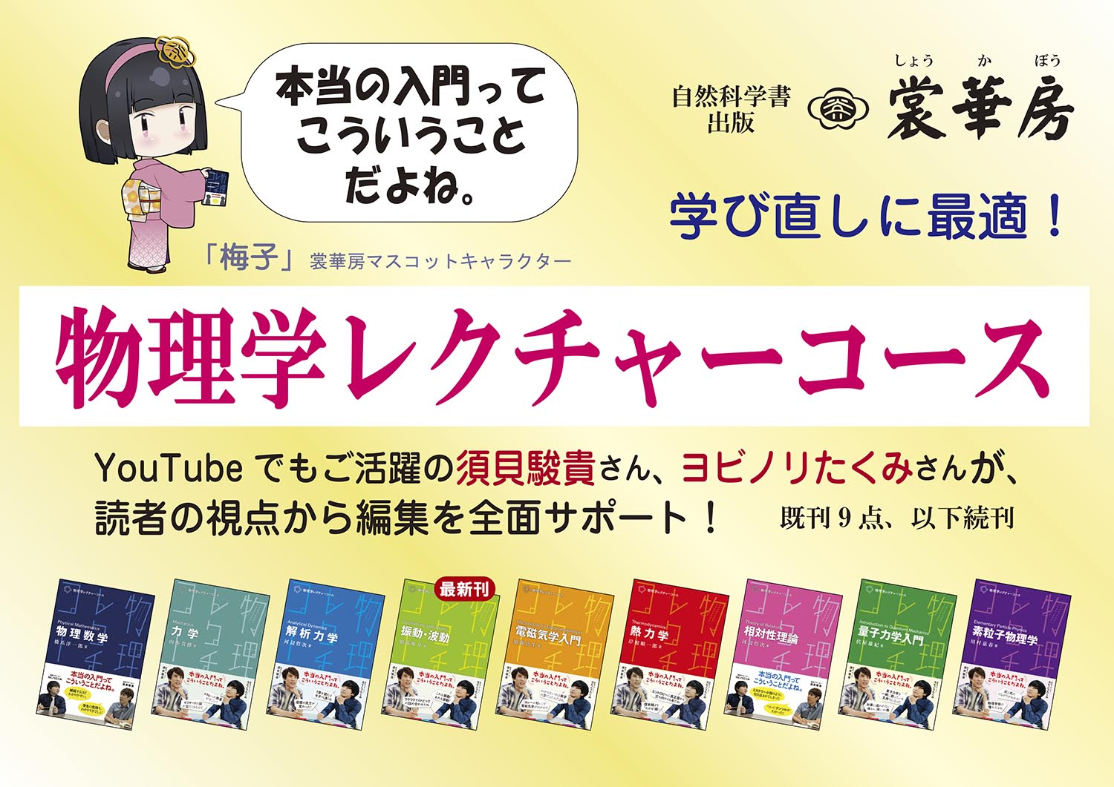
セット内容 |  |  |  | セット明細 ご注文 |  |  | 個別 注文

書 名 |  | ISBN | 本体価格 | 冊数 |  |  | 冊数
物理学レクチャーコース 物理数学 ※ |  | 2410-0 | ¥3,300 | 1
物理学レクチャーコース 力 学 |  | 2409-4 | ¥2,700 | 1
物理学レクチャーコース 解析力学 |  | 2416-2 | ¥3,200 | 1
物理学レクチャーコース 振動・波動 【最新刊】 |  | 2417-9 | ¥2,300 | 1
物理学レクチャーコース 電磁気学入門 |  | 2411-7 | ¥2,400 | 1 |  | セット
物理学レクチャーコース 熱力学 |  | 2412-4 | ¥3,400 | 1
物理学レクチャーコース 相対性理論 |  | 2413-1 | ¥3,000 | 1 | セット合計
物理学レクチャーコース 量子力学入門 |  | 2414-8 | ¥2,600 | 1 | ¥26,600
物理学レクチャーコース 素粒子物理学 |  | 2415-5 | ¥3,700 | 1
（以下続刊、全17巻予定）

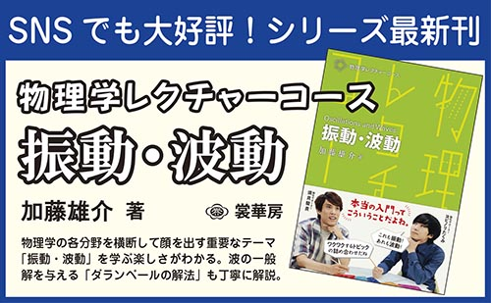
※ 『物理学レクチャーコース 物理数学』の姉妹書も好評発売中！
一歩進んだ物理数学 －レクチャーのその先へ－ |  | 2832-0 | ¥3,700 |  |  | 冊数→
（あわせてご注文の場合は右欄に冊数を記入してください）

 |  |  |  |  |  |  |  | フェア用パネル、ポップの例

すべてA5判。 ISBNコードの共通部分（978-4-7853-）は省略しています。 各書籍の詳細は裳華房Webサイトをご参照ください。 https://www.shokabo.co.jp/ |  |  |  |  |  |  |  | 搬入希望日 | 月 日（ ） | 開催期間 | 月 日 ～ 月 日 （予定で可）
 |  |  |  |  |  |  |  | 出荷条件 | ご注文冊数 | 合計5冊以上 → |  | 3か月延勘
ご注文・お問い合わせは下記まで。 |  |  |  |  |  |  |  |  |  | 合計4冊以下 → |  | 注文扱い・返品条件付
裳華房 販売部 （担当：國分、腰山） Tel 03-3262-9167 FAX 03-3262-9130 |  |  |  |  |  |  |  |  | 返品承諾コード |  |  | phys2026

